Лист1
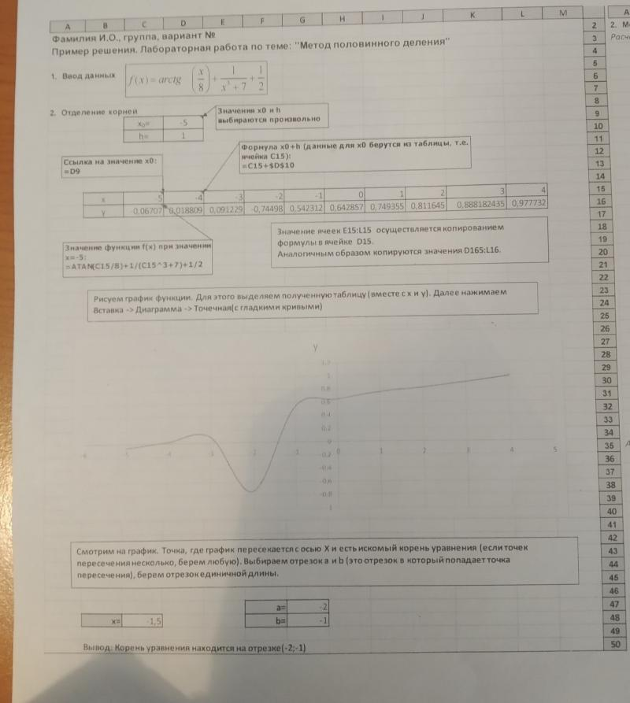
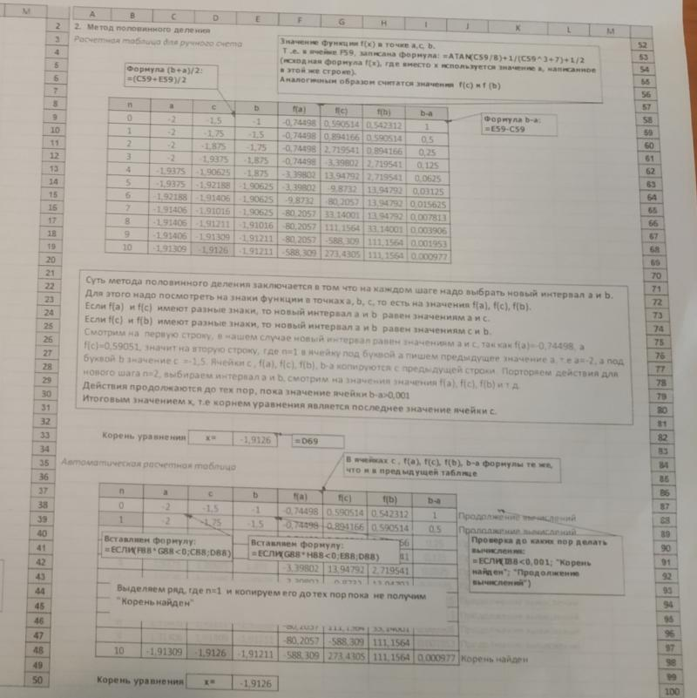
x0= | -5 | h= | 1
x | -5 | -4 | -3 | -2 | -1 | 0 | 1 | 2 | 3 | 4
y | -18.405647649 | -15.373400767 | -12.325817664 | -9.249045772 | -6.107148718 | -2.785398163 | 1.000000000 | 4.7853981634 | 8.1071487178 | 11.249045772

 |  |  |  |  |  | Eps= | 0.001
n | a | c | b | f(a) | f(c) | f(b) | b-a
0 | 0 | 0.5 | 1 | -2.785398163 | -0.963647609 | 1.000000000 | 1.000000000
1 | 0.5 | 0.75 | 1 | -0.963647609 | 0.005021337 | 1.000000000 | 0.500000000
2 | 0.5 | 0.625 | 0.75 | -0.963647609 | -0.483770670 | 0.005021337 | 0.250000000
3 | 0.625 | 0.6875 | 0.75 | -0.483770670 | -0.240384868 | 0.005021337 | 0.125000000
4 | 0.6875 | 0.71875 | 0.75 | -0.240384868 | -0.117917451 | 0.005021337 | 0.062500000
5 | 0.71875 | 0.734375 | 0.75 | -0.117917451 | -0.056504629 | 0.005021337 | 0.031250000
6 | 0.734375 | 0.7421875 | 0.75 | -0.056504629 | -0.025755481 | 0.005021337 | 0.015625000
7 | 0.7421875 | 0.74609375 | 0.75 | -0.025755481 | -0.010370491 | 0.005021337 | 0.007812500
8 | 0.74609375 | 0.748046875 | 0.75 | -0.010370491 | -0.002675427 | 0.005021337 | 0.003906250
9 | 0.748046875 | 0.7490234375 | 0.75 | -0.002675427 | 0.001172743 | 0.005021337 | 0.001953125
10 | 0.748046875 | 0.74853515625 | 0.7490234375 | -0.002675427 | -0.000751395 | 0.001172743 | 0.000976563 | Корень найден: x=0,7485

